ENSAYES MET-MEX
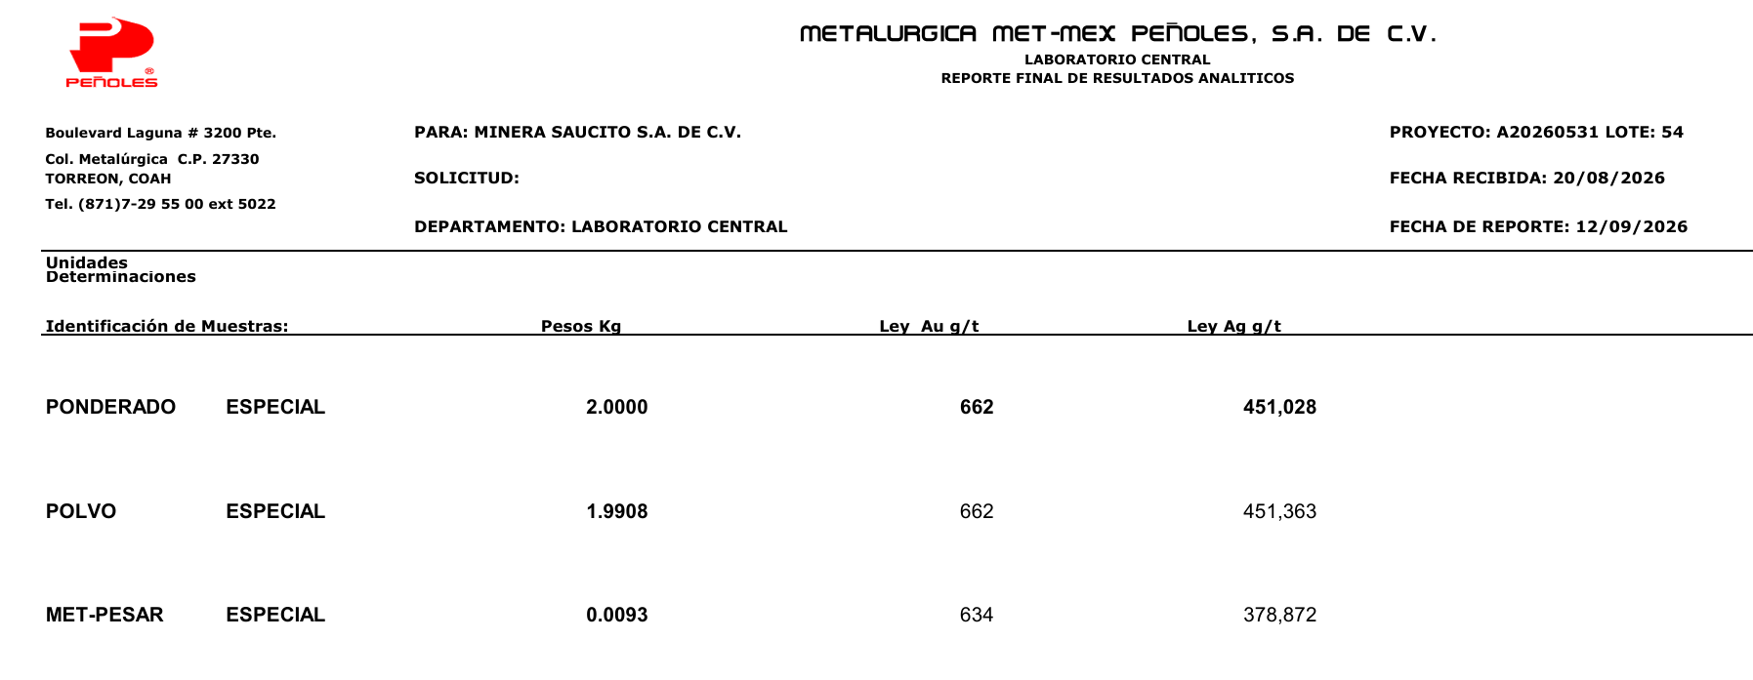
PDF ENSAYES MET-MEX

